specifikace
Technická specifikace a cenová nabídka

Číslo řádku | Dřevina | Typ | Rozpětí výšky nadzemní části podle přílohy (cm) | Obal | PLO | Požadovaný počet ks | Nabídková cena za 1 ks bez DPH | Cena celkem bez DPH

1 | Dub zimní | Sazenice | 36-50cm | prostokořená saz. | 30 | 100,000 |  | 0
2 | Lípa malolistá | Sazenice | 36-50cm | prostokořená saz. | 30 | 5,000 |  | 0
Součty |  |  |  |  |  | 105,000 |  | 0

Dodavatel je povinen vyplnit všechny žlutě podbarvené buňky. Za správnost výpočtu je odpovědný pouze a jedině dodavatel. |  |  |  |  |  |  |  |  | FALSE

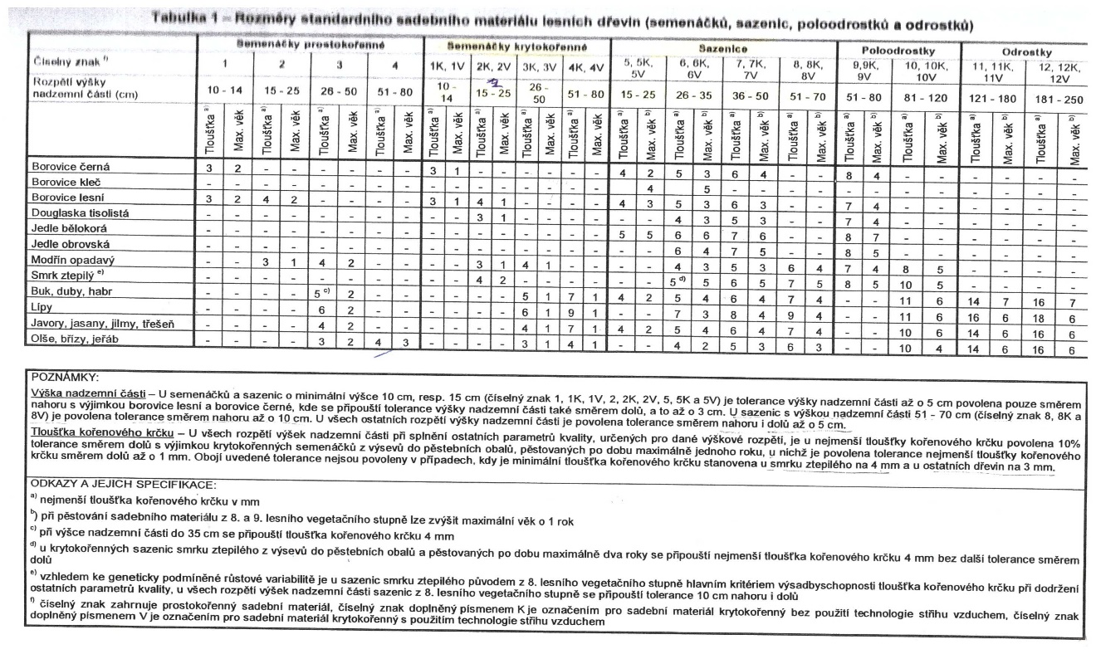
Zadavatel požaduje dodávku sazenic v rozsahu a předpokládaném množství uvedeném v tabulce výše při splnění technických požadavků podle tabulky "Parametry výsadbyschopného materiálu obvyklé obchodní jakosti". Sadební materiál bude dodán v souladu s ČSN 48 2115 v aktuálním znění.

